様式①一覧
（別添）
■ 「農業用ため池遠隔監視機器導入の手引き（令和７年１０月 農林水産省作成）」と連動した（一社）農業土木事業協会の農業用ため池遠隔監視機器の技術情報等の提供について ① 農林水産省においては、農業用ため池遠隔監視機器の導入により、災害発生時の迅速かつ的確な対応が行われ、農業用ため池の被害が最小限となることを目的として、令和７年１０月、「農業用ため池遠隔監視機器導入の手引き」が作成されました。 ② 当協会は、農林水産省からの要請を踏まえ、農業用ため池管理者に対し、同手引き「3-2 導入する農業用ため池遠隔監視機器の検討」の際に必要な技術情報等を提供するため、協会会員企業が有する農業用ため池遠隔監視機器の情報を協会ホームページに掲載しました。 ③ 農業用ため池管理者におかれましては、本技術情報を参考にして頂きたいと思います。 ※ なお、同手引きでは、導入費用に活用できる補助金情報、維持管理費に適用可能な補助金等の情報も掲載されています。

【参考】 |  | https://www.maff.go.jp/j/nousin/bousai/bousai_saigai/b_tameike/attach/pdf/zirei-53.pdf

製品名 |  |  | OMEGAコントローラー |  | クラウド型遠隔監視制御システム 『E-Qias Cloud』 |  | インテグラル水位計 | KSIS |  | ソラティムサービス |  | Aquanet4 |  | ため池維持管理システム e-Reservoir |  | クラウド型遠隔監視制御システム[あいち ウォーターネットDLーＣ１（クラウド）] | クラウド型遠隔監視制御システム[あいち ウォーターネットDLーＣ１（クラウド）] | 統合監視制御システム ＤＬ4000（オンプレミス） | ため池デジタルプラットフォーム
企業名 |  |  | 株式会社イーエス･ウォーターネット |  | 荏原実業株式会社 |  | 応用地質株式会社 | 株式会社クボタ |  | 株式会社クボタ／ニシム電子工業株式会社 |  | 東京計器株式会社 |  | 株式会社復建技術コンサルタント |  | 株式会社 北陽 | 株式会社 北陽 | 株式会社 北陽 | 農研機構 農村工学研究領域
製品イメージ |  |  | 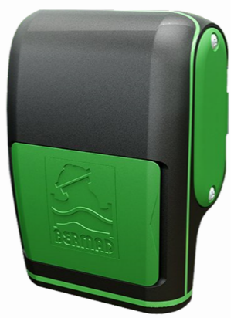 |  | 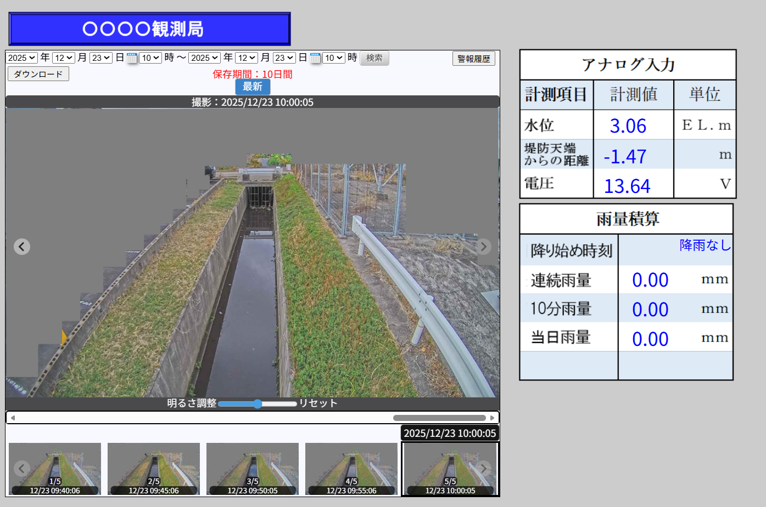 現在状態画面 |  | 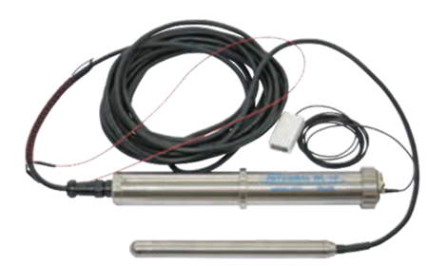 | 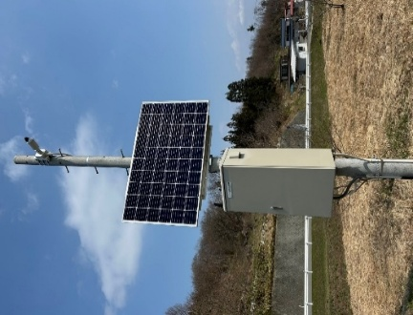 |  | 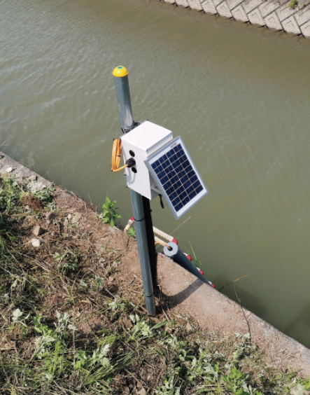 |  | 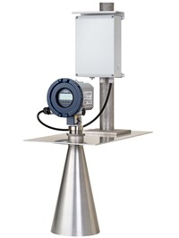 |  | 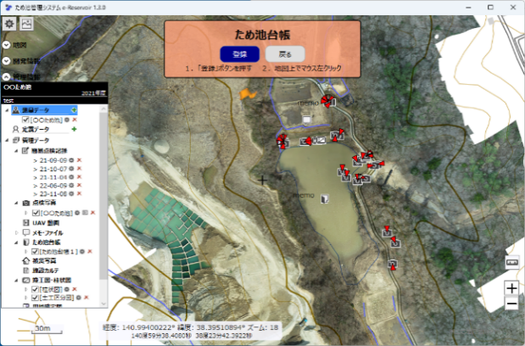 |  | 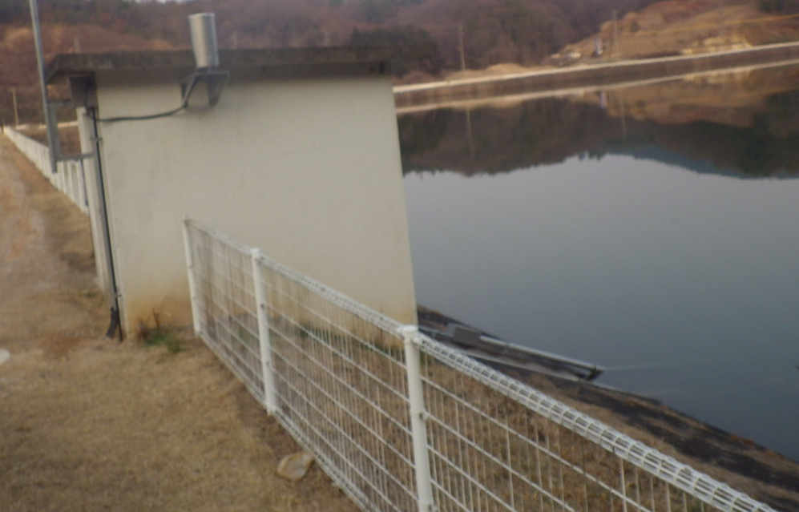 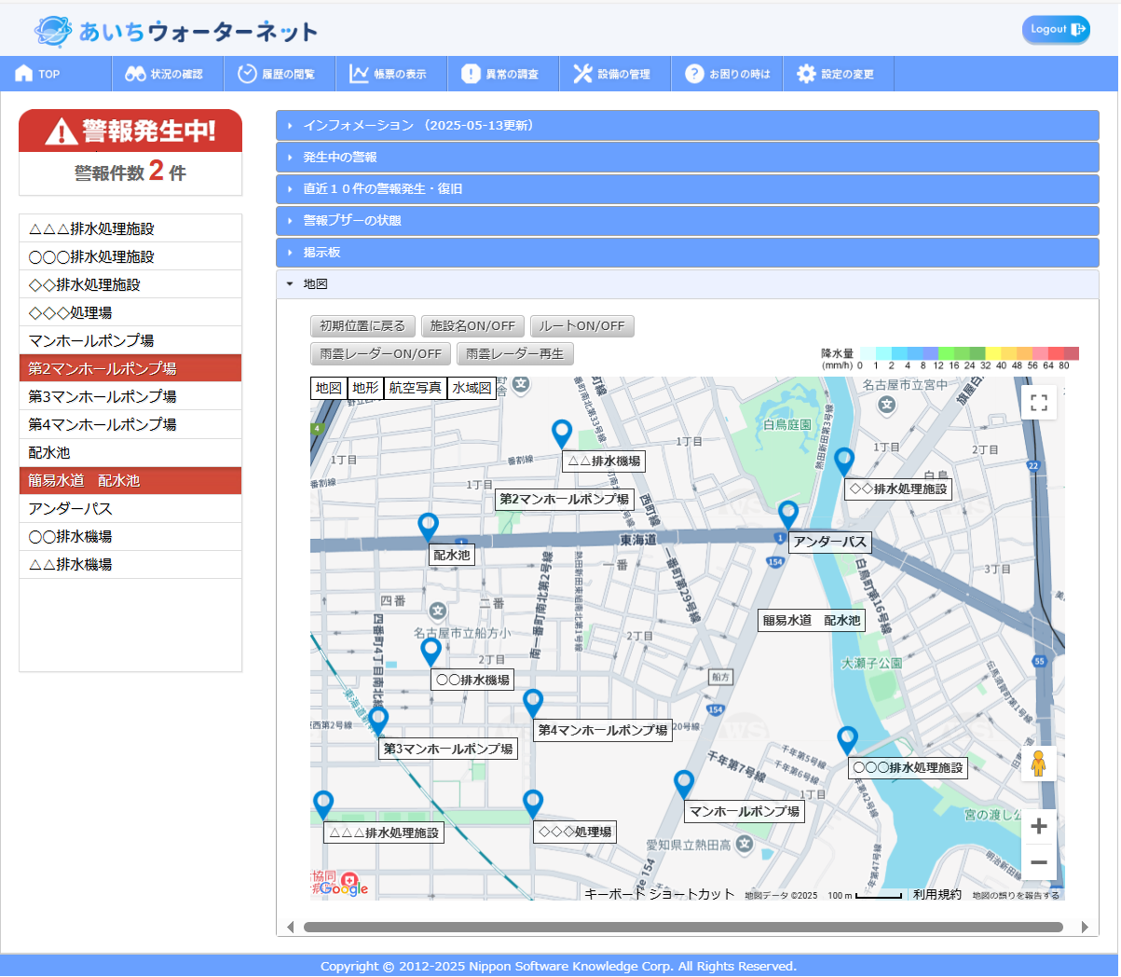 | 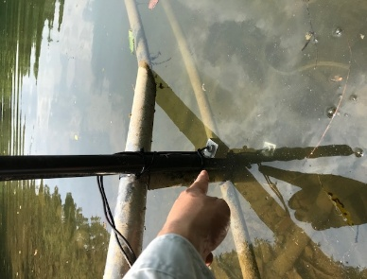 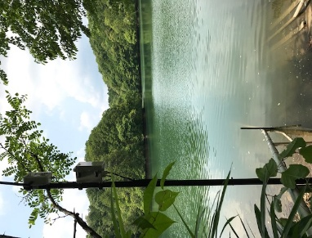 | 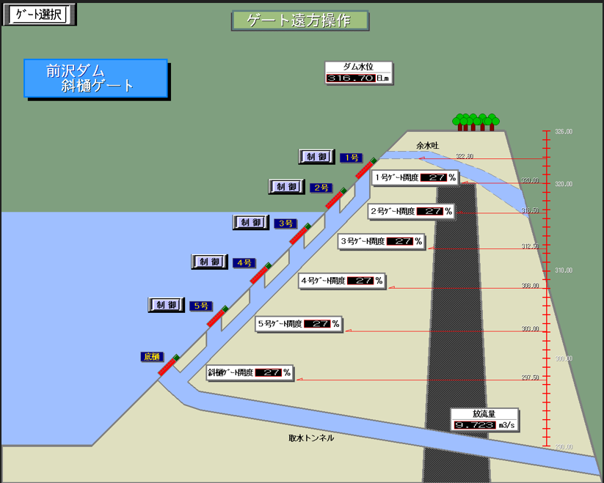 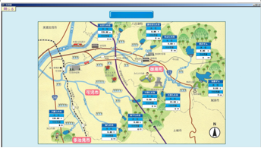 | 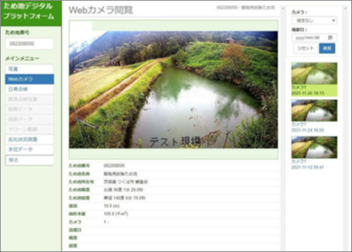
標準機能 | 水位計 |  | 〇 | ☆ | 〇 | ☆ | 〇 | 〇 | ☆ | 〇 | ☆ | 〇 | ☆ | 〇 | ☆ | 〇 | 〇 | 〇 | ー
 |  | 型式 | 圧力式 | ☆ | 圧力式 |  | 圧力式 | 特に型式の指定なし |  | 特に型式の指定なし |  | 電波式（圧力式も可能） |  | 圧力式 |  | 圧力式 | フロート式センサーによる簡易監視 | 圧力式、超音波式、電波式 他 | ー
 |  | 計測周期 | 5秒～24時間 |  | 1分～ |  | 1分（最短設定時） | 1分 |  | 10分 |  | 10分 |  | 可変 |  | 1分～ | 5分 | 最小10秒から | ー
 | カメラ |  | × |  | 静止画または動画 | ☆ | × | 静止画 |  | × |  | なし |  | 静止画 | ☆ | 静止画または動画 | 迫川上流 | 静止画または動画 | ー
 |  | 使用温度範囲 | ー |  | －20 ℃ ～ +60 ℃ |  | ー | －30 ℃ ～ +50 ℃ |  | ー |  | ー |  | －20 ℃ ～ +55 ℃ |  | －20 ℃ ～ +60 ℃ | － | －20 ℃ ～ +60 ℃ | ー
 |  | ズーム | × |  | × |  | × | × |  | × |  | ー |  | × |  | × | × | 〇 | ー
 |  | 首振り | × |  | × |  | × | × |  | × |  | ー |  | × |  | × | × | 〇 | ー
 |  | 夜間撮影 | × |  | 〇 |  | × | 〇 |  | × |  | ー |  | 〇 |  | 〇 | × | 〇 | ー
 |  | 保存周期 | ー |  | 10分 |  | ー | 1分 |  | ー |  | ー |  | 10分 |  | 10分 | － | 保存周期はシステム構築次第 | ー
 | 異常時警報 |  | 〇 |  | 〇 |  | 〇 | 〇 |  | 〇 |  | 〇 |  | 〇 |  | 〇 | 〇 | 〇 | ー
 | 電源 |  | 商用電源または太陽光 |  | 商用電源または太陽光 |  | 太陽光 | 商用電源または太陽光 |  | 太陽光 |  | 太陽光 |  | 太陽光 |  | 商用電源または太陽光 |  | 商用電源または太陽光 | ー
 | 標準耐用年数 |  | 10年（バッテリー等の消耗品除く） |  | 5年～7年程度（バッテリー等の消耗品除く） |  | 5年 | 10年（バッテリー等の消耗品除く） |  | 10年（バッテリー等の消耗品除く） |  | 10年（バッテリー等の消耗品除く） |  | 7年（バッテリー等の消耗品除く） |  | 5年～7年程度（バッテリー等の消耗品除く） | 5年程度 | １０年程度（バッテリー等の消耗品除く） | ー
 | 記録 |  | 日報、月報、警報履歴 |  | 現在状態、日報、月報、警報履歴 |  | 過去データ、閾値警報履歴、動作状況履歴 | 日報、月報、警報履歴 |  | 日報、月報、警報履歴 |  | 日報、月報、警報履歴 |  | 過去データ、警報履歴、カスタムグラフ |  | 現在状態、日報、月報、警報履歴 | 警報履歴 | 現在状態、日報、月報、警報履歴、瞬時値 | ー
費用 | イニシャル |  | ¥1,100,000～1,800,000 | ☆ |  |  | 要相談 |  |  |  |  |  |  | 要相談 |  |  |  |  | ー
 |  | 機器費 | ¥1,000,000～1,500,000 | ☆ | 見積による | ☆ | 600,000円 | 要相談 |  | 要相談 |  | 2,500,000円 |  | 3,000,000円～ |  | 内容を確認上別途お見積申し上げます。 | 内容を確認上別途お見積申し上げます。 | 内容を確認上別途お見積申し上げます。 | ー
 |  | 工事費 | ¥100,000～300,000 | ☆ | 見積による | ☆ | 400,000円 ※設置現場状況による | 現場状況による |  | 現場状況による |  | 280,000円 |  | 現場状況による |  | 内容を確認上別途お見積申し上げます。 | 内容を確認上別途お見積申し上げます。 | 内容を確認上別途お見積申し上げます。 | ー
 | 利用料／月 |  | 1,500円 |  | 見積による | ☆ | 6,000円＋通信費(1,000円程度) ※通信費は観測方法により前後します。 | 4,500円 ※監視の内容によって変動のおそれあり |  | 1,400円 ※監視の内容によって変動のおそれあり |  | 1,518円（親局のみ）子局は10年間無料 |  | 6,000円～(通信費+サービス利用料) ※監視内容により変動あり |  | 監視内容等により異なるため別途お見積申し上げます。 | 監視内容等により異なるため別途お見積申し上げます。 | 監視内容等により異なるため別途お見積申し上げます。 | ー
摘要 |  |  | ・１セット当たり、導入金額は工事費込みで 110～180万円程度です。 ※設置場所の条件による追加資材、仕様変更等によって変動がございます。 |  | ・『E-QiasCloud』は、スマートフォンやタブレットを用いて、監視・制御できるクラウド型システムです。機器構成には汎用品を採用しており、標準機能以外の構成にも柔軟に対応できます。上記標準機能の機器構成は一例であり、ご要望に応じて様々な構成が可能です。また、既設設備の活用にも対応しており、既存資産を有効利用できます。 ※一部の機器については使用できない場合があります。 ※価格はプランや構成により異なります。 |  |  | ・KSISは水環境インフラ施設・機器の遠隔監視・制御サービスをご提供する、クラウド型IoTソリューションシステムです。 ・カメラのみでの監視も可能です。 |  | ・ニシム電子工業製の環境監視サービスソラティムで収集したデータをクボタのクラウド型IoTソリューションシステムKSISで監視をするシステムです。 |  | ・機器費は親局1局、子局1局を想定。 ・工事費は水位計取付架台、設置調整費含。 |  | ・e-Reservoirは、ため池に関する情報を一元管理することにより、維持管理事業を支援するシステムです。費用は、設置場所、仕様によって変動があります。なお、監視カメラは赤外線対応が標準仕様です。 |  | ・水位計の計測値をデータセンターに伝送してクラウドにて監視を実施します。データーセンターを通じて、遠隔操作が可能。価格は詳細内容の確認の上、別途お見積もりいたします。 | ・水位計に代わり水位センサーを設置し任意の水位への到達をデータセンターに伝送してクラウドにて監視を実施します。 ・価格は詳細内容の確認の上、別途お見積もりいたします。 | ・オンプレミスのため、即時性の高い高度な遠隔操作が可能。管理の形態に合わせて様々な機能構築が可能。 ・カスタム構築のシステムとなるため、価格は別途お見積もりいたします。 | ①ため池の日常管理状況把握の効率化ならびに遠隔監視体制の汎用システムです。システムのみの構成であり、市販の水位計、映像装置と接続し、使用することができます。 ②農林水産省の「ため池防災支援システム」と連携することができます。全国のため池の写真、日常管理点検結果、監視カメラ画像、推移データなどの各種データを登録、閲覧できます。 ③費用はかかりません。

【凡例】 |  | 〇：有り ×：無し ☆：オプション対応有り

 |  |  |  |  | ※ ため池管理者の利便性を考慮し、出来上がりは、製品毎に詳細な個別シートが添付され、そこから、各製品のホームページに移行することもできる構造となります。

様式②イーエスウォーターネット
【製品別 個別シート】
メーカー名 |  | OMEGAコントローラー
製品名 |  | 株式会社 イーエス･ウォーターネット
コントローラ本体
商用電源方式
ソーラー電源仕様 外観
製品イメージ |  | 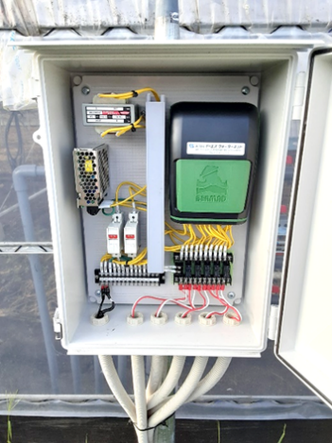 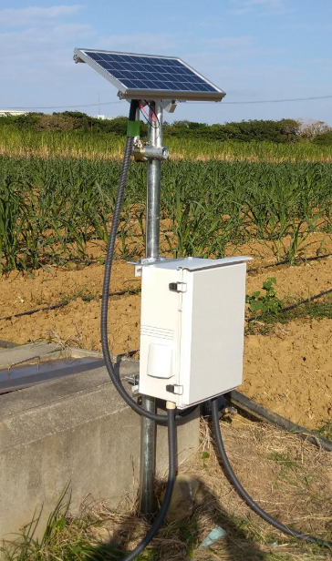
URL |  | https://www.es-waternet.co.jp/solution/system/system034/
電源 |  | AC100V(商用電源仕様) DC12V(ソーラー電源仕様）
水位監視 |  | 圧力式
 | 通信方式 | LTE-M
 | アナログ入力 | 4-20mA / 0-10V
 | 計測周期 | 5秒～24時間(任意設定)
 | 記録 | ・日報、月報、年報 保存期間：制限無(コントローラを削除した場合のみ履歴データ削除) ・水位データCSV書き出し機能有、別途Excel等で管理可能 ・警報履歴 保存数：制限無、同上
カメラ監視 |  | -
 | 通信方式 | -
 | 画像保存周期 | -
 | 最大画像保存期間 | -
 | 使用温度範囲 | -
 | ズーム機能 | -
 | 首振り機能 | -
 | 夜間撮影可否 | -
その他機能 |  | ・クラウドシステムを通じていつでもどこでも水位監視･バルブ操作が可能 ・異常時は警報メールでお知らせ(水位上限／下限、端末通信停止等) ・Webブラウザ(PC)もしくは専用アプリ(スマートフォン)から操作可能
備考 |  | ・水位、時刻等の条件により電動弁･電磁弁の自動開閉が可能 ・無電圧接点出力(ポンプ起動等)が可能 ・オプションで水位計以外の温度、湿度、土壌水分、圧力、降雨等を監視可能 ・パルス入力(オープンコレクタ/リードスイッチ)に対応 ※1L/Pulse以上の単位パルスで出力する流量計が必要

様式②荏原実業
【製品別 個別シート】
メーカー名 |  | 荏原実業株式会社
製品名 |  | クラウド型遠隔監視制御システム『E-Qias Cloud』
製品イメージ |  | 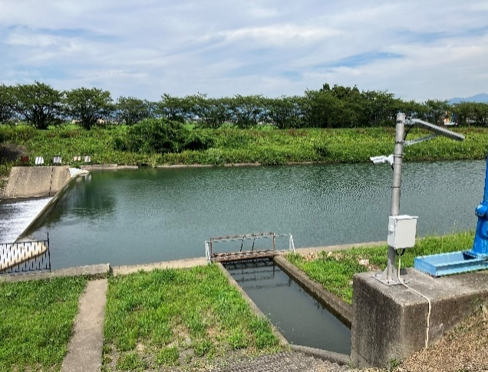 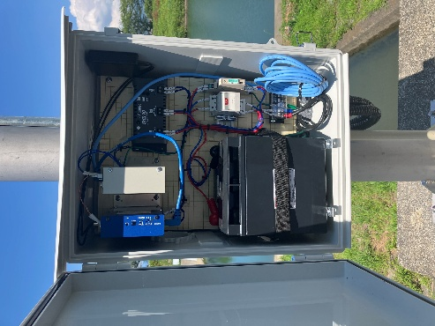
URL |  | https://www.ejk.co.jp/products/e-qias-cloud/
電源 |  | 商用AC100V、太陽光パネル、電池式
水位監視 |  | 圧力式、超音波式、電波式、フロート式
 | 通信方式 | LTE
 | アナログ入力 | 4-20mA/DC1-5V
 | 計測周期 | 最小1分から
 | 記録 | 日報、月報、年報（保存期間：10年間） 警報履歴（保存期間：10年間）
カメラ監視 |  | 静止画または動画
 | 通信方式 | LTE
 | 画像保存周期 | 静止画の場合、最小1分（外部電源必要）
 | 最大画像保存期間 | 静止画最大1年保存（最小7日より）
 | 使用温度範囲 | －20 ℃ ～ +60 ℃
 | ズーム機能 | 据付時調整・固定
 | 首振り機能 | 無
 | 夜間撮影可否 | 可
その他機能 |  | ・スマートフォン・タブレットで監視・操作が可能 ・異常時はメールと音声（必要に応じブザー表示灯）でお知らせ ・気象情報、J-ALERTとの連携、公開サーバ構築も可能 ・カメラは小型電池と太陽光パネルの静止画伝送も可能 ・設備台帳、メンテナンス台帳の機能も搭載 ・データセンターは2拠点（二重化）による稼働率の高い運用 ・電池式の土砂災センサーや農業用水水管理システムの併用が可能 ・動画が必要な場合、AC100Vでの構築 ・公開サーバやYotube連携が可能
備考 |  | ・国土交通省／上下水道DX技術カタログに掲載 ・水門の自動開閉制御との連携が可能 日本下水道新技術機構と共同研究 『蓄電池等を用いた桶門の電動化・遠隔化技術に関する共同研究』 ・導入実績：令和7年度末時点で約50団体（自治体等）、800施設以上

様式②応用地質
【製品別 個別シート】
メーカー名 |  | 応用地質株式会社
製品名 |  | インテグラル水位計
製品イメージ |  | 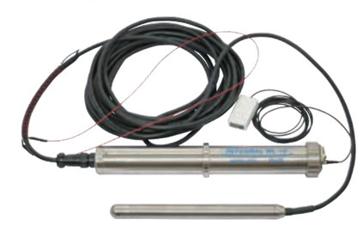
URL |  | https://www.oyo.co.jp/services/products-list/geological-survey/integral-water-level-meter/
電源 |  | 専用リチウム電池 (ソーラーパネル併用可)
水位監視 |  | 圧力式
 | 通信方式 | LTE
 | 測定レンジ | 10ｍ、20ｍ、35ｍ
 | アナログ入力 | ー
 | 計測周期 | 1分～ 10日（１分単位で設定可能）
 | クラウド上でのデータ表示等 | 水位、温度、電圧のデータおよびグラフを表示することが可能 閾値警報や動作情報の履歴が閲覧可能 (上記データは観測開始時まで遡ることが可能) その他、オプションで地図表示が可能
カメラ監視 |  | ー
 | 通信方式 | ー
 | 画像保存周期 | ー
 | 最大画像保存期間 | ー
 | 使用温度範囲 | ー
 | ズーム機能 | ー
 | 首振り機能 | ー
 | 夜間撮影可否 | ー
その他機能 |  | ・クラウドシステムを通じて監視可能 ・閾値を超過した場合、閾値警報メールを送信し、測定間隔を自動で変更することが可能 ・電圧低下やデータ送信異常の際にメール送信が可能
備考 |  | ・センサ部、記録部、電源部、通信部を一体化したオールインワン型であり、地上部に保護箱などは必要なく、簡便に設置が可能 ・オプションでソーラーパネルを併設することが可能

